关系图
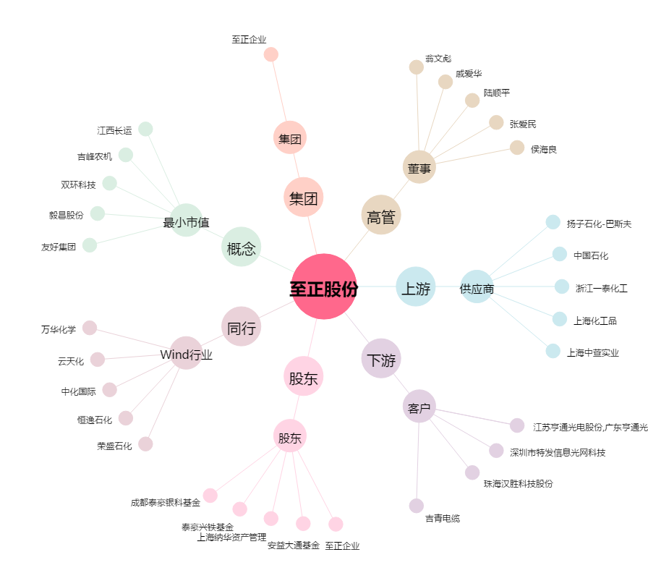
至正股份[603991.SH] - 关系概览图

